Chi tiết địa chất
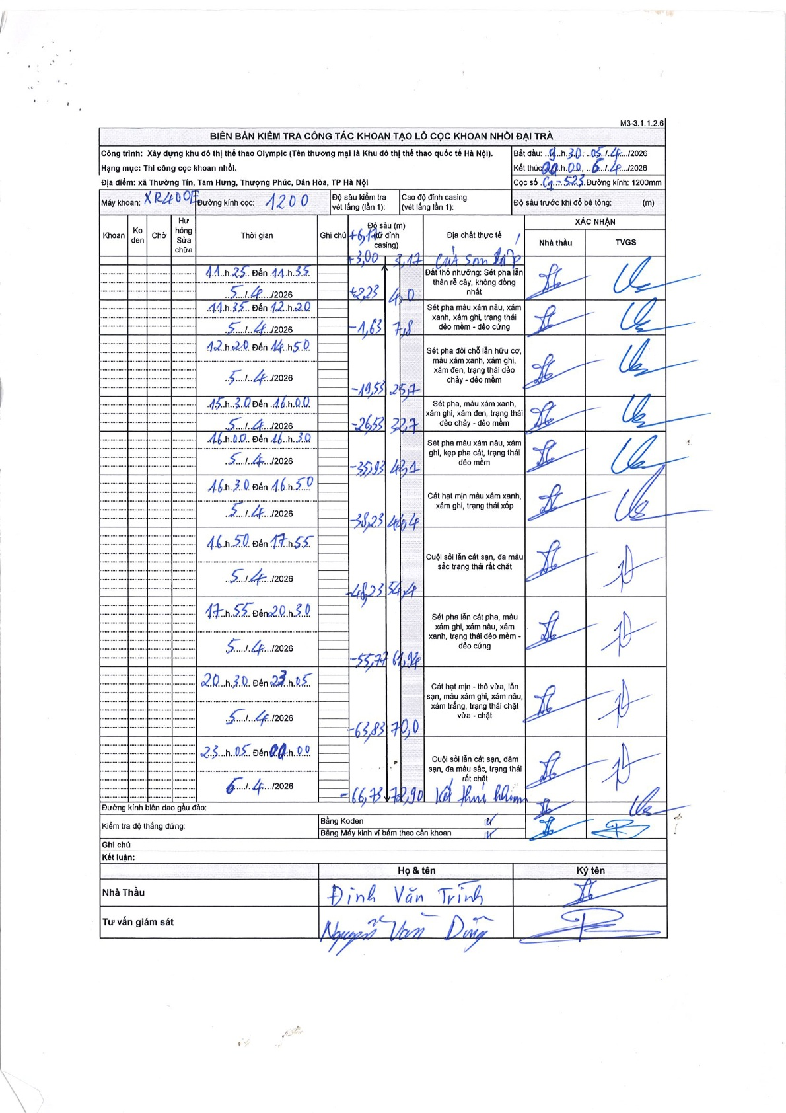
Dự án | Trống Đồng
Hạng mục | Cọc khoan nhồi
Tên bộ phận | Thi công cọc khoan nhồi
Số hiệu cọc | C1-523
Tên Máy khoan | SGC-KCN0005
Đường kính | D1200
Bắt đầu thi công | 09:30 05/04/2026
Kết thúc thi công | 00:00 06/04/2026

Địa chất TT | Đường kính | Mô tả lớp thiết kế | Từ (h) | Đến (h) | Cao độ từ | Cao độ đến | T.Gian (h) | Dài (m) | V (m/h) | Ghi chú
1 | D1200 | Đất thổ nhưỡng: Sét pha lẫn thân rễ cây, không đồng nhất | 11:25 05/04/2026 | 11:35 05/04/2026 | -3.17 | -4 | 0.17 | 0.83 | 4.98
2 | D1200 | Sét pha màu xám nâu, xám xanh, xám ghi, trạng thái dẻo mềm - dẻo cứng | 11:35 05/04/2026 | 12:20 05/04/2026 | -4 | -7.18 | 0.75 | 3.18 | 4.24
3 | D1200 | Sét pha đôi chỗ lẫn hữu cơ, màu xám xanh, xám ghi, xám đen, trạng thái dẻo chảy - dẻo mềm | 12:20 05/04/2026 | 14:50 05/04/2026 | -7.18 | -25.7 | 2.5 | 18.52 | 7.41
4 | D1200 | Sét pha màu xám xanh, xám ghi, xám đen, trạng thái dẻo chảy - dẻo mềm | 15:30 05/04/2026 | 16:00 05/04/2026 | -25.7 | -32.7 | 0.5 | 7 | 14
5 | D1200 | Sét pha màu xám nâu, xám ghi, kẹp pha cát, trạng thái dẻo mềm | 16:00 05/04/2026 | 16:30 05/04/2026 | -32.7 | -42.1 | 0.5 | 9.4 | 18.8
6 | D1200 | Cát hạt mịn màu xám xanh, xám ghi, trạng thái xốp | 16:30 05/04/2026 | 16:50 05/04/2026 | -42.1 | -44.4 | 0.33 | 2.3 | 6.9
7 | D1200 | Cuội sỏi lẫn cát sạn, đa màu sắc trạng thái rất chặt | 16:50 05/04/2026 | 17:55 05/04/2026 | -44.4 | -54.4 | 1.08 | 10 | 9.23
8 | D1200 | Sét pha lẫn cát pha, màu xám ghi, xám nâu, xám xanh, trạng thái dẻo mềm - dẻo cứng | 17:55 05/04/2026 | 20:30 05/04/2026 | -54.4 | -61.94 | 2.58 | 7.54 | 2.92
9 | D1200 | Cát hạt mịn - thô vừa, lẫn sạn, màu xám ghi, xám nâu, xám trắng, trạng thái chặt vừa - chặt | 20:30 05/04/2026 | 23:05 06/04/2026 | -61.94 | -70 | 26.58 | 8.06 | 0.3
10 | D1200 | Cuội sỏi lẫn cát sạn, dám sạn, đa màu sắc, trạng thái rất chặt | 23:05 06/04/2026 | 00:00 06/04/2026 | -70 | -72.9 | 0.92 | 2.9 | 3.16

ẢNH BIÊN BẢN GỐC

